要件
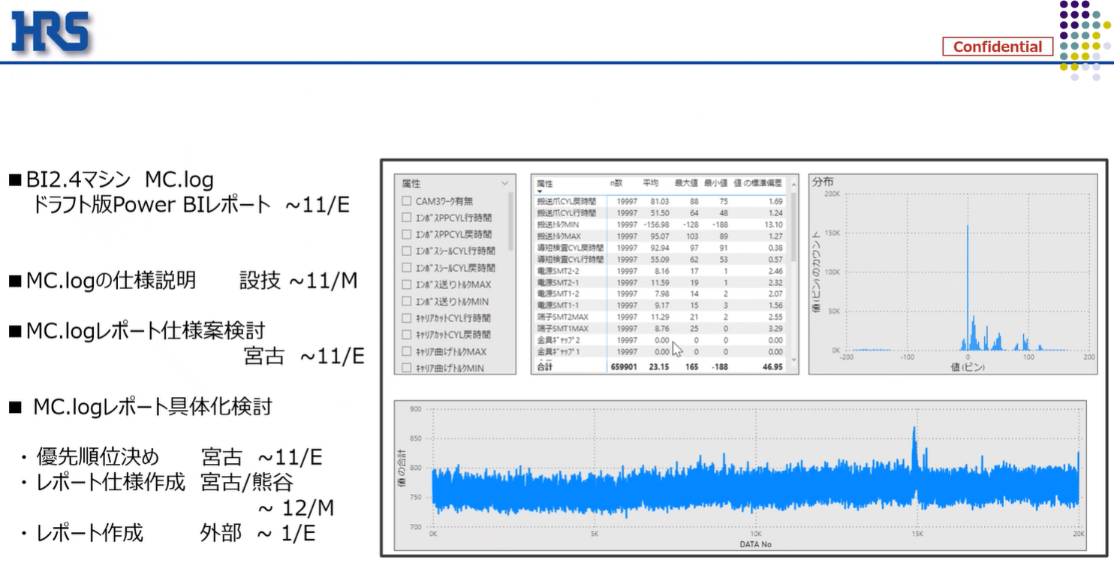
設備IoTデータレポート作成
 | ◆要件
 |  | ・要件資料
 |  |  | MC_logレポート_test.pptx

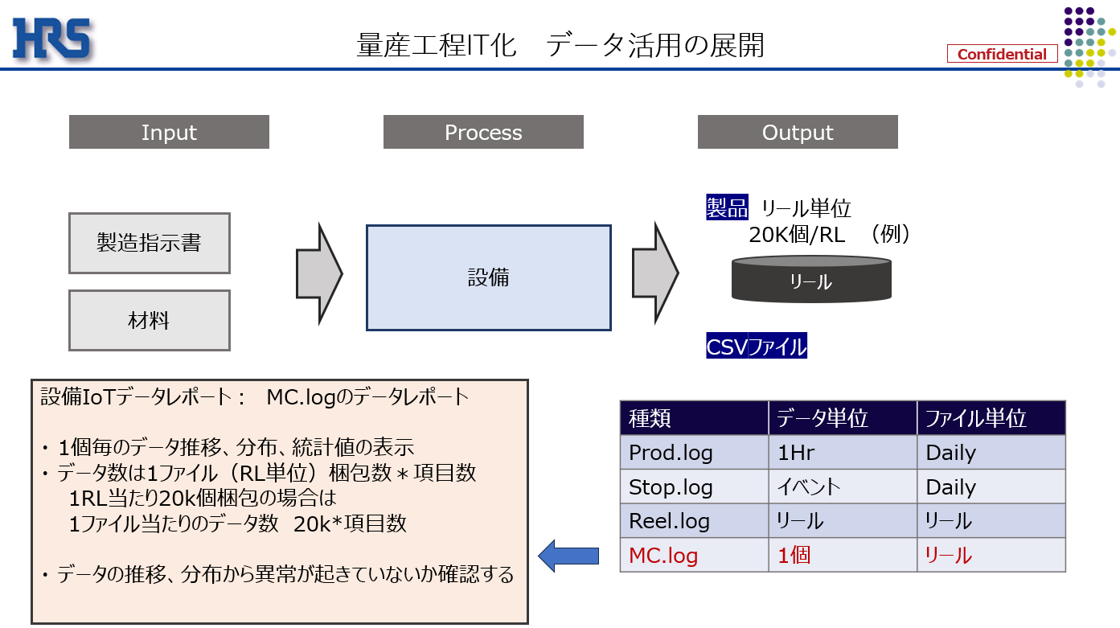
 |  | ・画面イメージ
 |  |  |  | 目的：設備が壊れていないか可視化したい
 |  |  |  | 検査データでだんだん上がっていくとか異常値がないかのトレンドを見たい

ロット単位
 |  |  |  | ラインA＞リール1
 |  |  |  | リール2

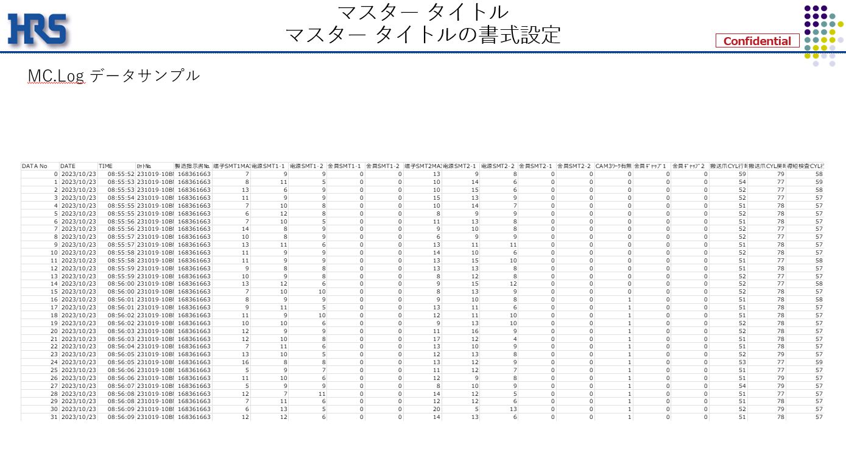

ロットNo＝リールNo
属性値

ロットNoからラインNoを作成

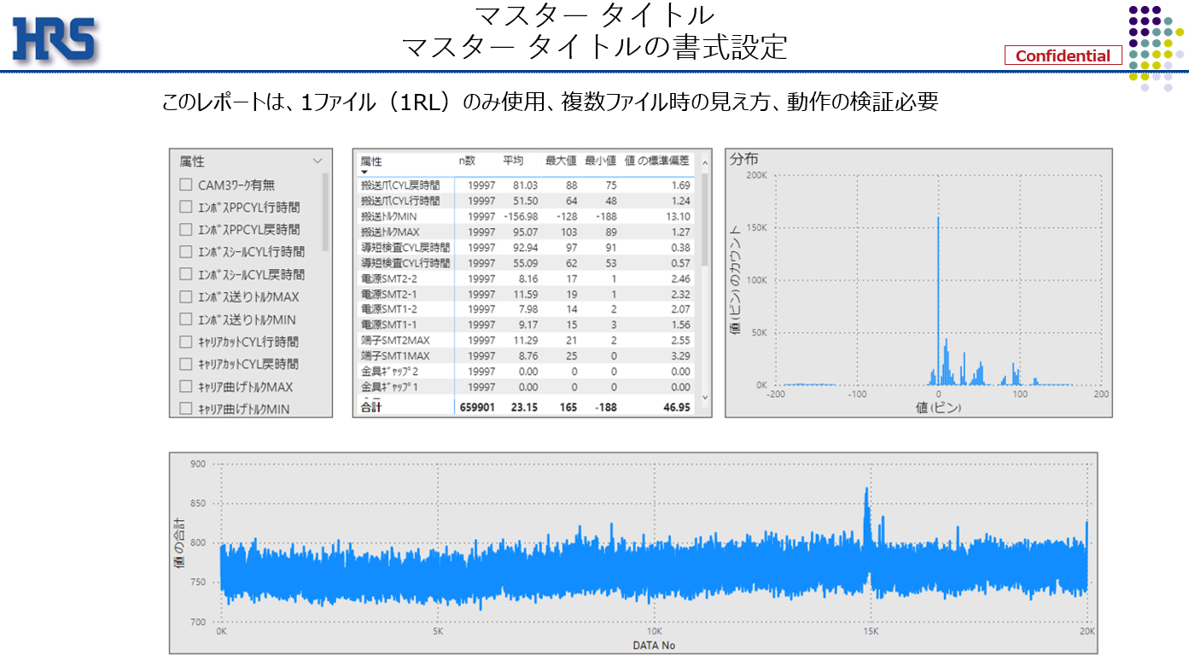

ラインNoの単一選択スライサー

・6リール化が大事
→展望はリールが増えていく感じ
・X軸はデータNoだが時間軸にしたい

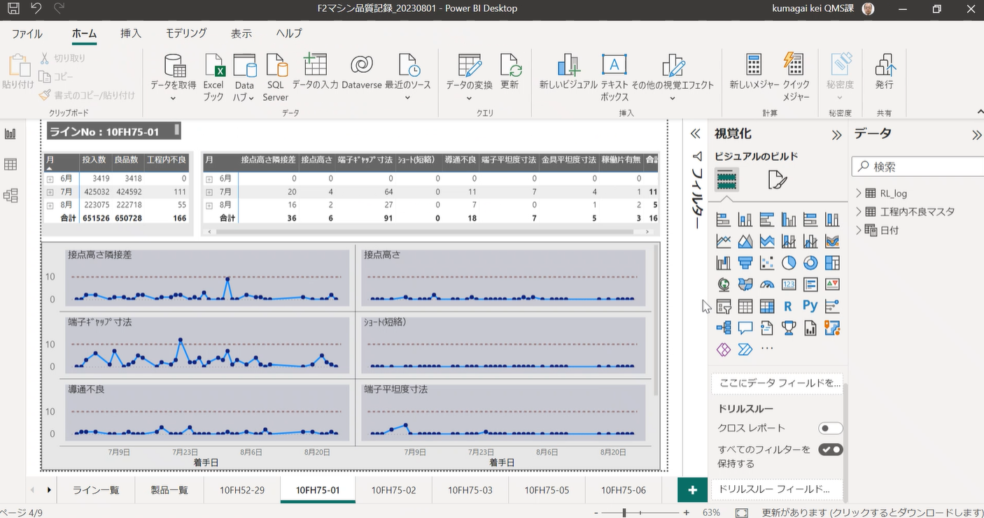

 |  | ・スケジュール

全体概要
全体概要
 | ◆全体概要図
 |  | PowerQuery
１．マスタ取り込み
２．Stop_log作成
3．Plod_log作成
設備PFマスタ
停止要因マスタ
Stop_log
Plod_log

TB化
8:00のみのレコードにフィルター、不要行削除
取り込み
取り込み
TB化

M1
M2
T1
Plod_log
T2
mst_設備PF
mst_停止要因
Stop_log

各Grにフィルター
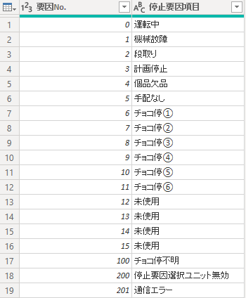

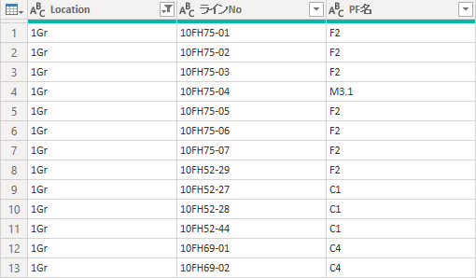

 |  | DAX、メジャー

Stop_log
T1
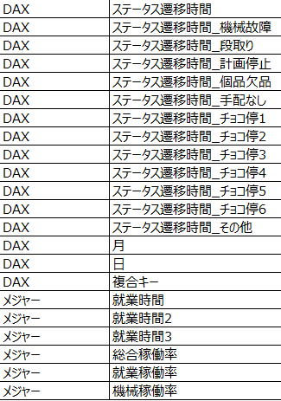
Plod_log

 | ◆リレーション
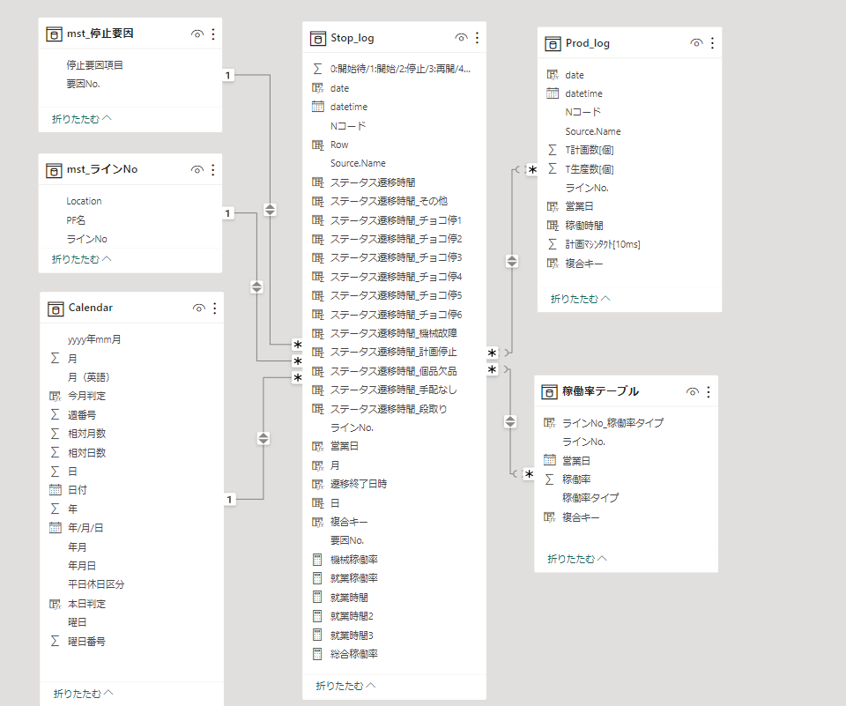

稼働率グラフありVerで使用

画面
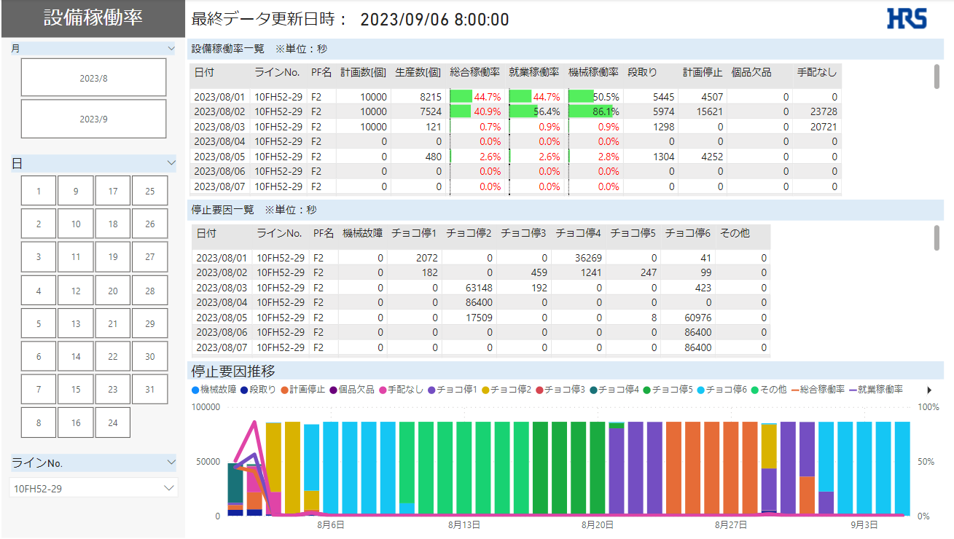
画面
 | ◆画面一覧
 |  | No | 画面名称
 |  | 1 | 設備IoTデータ一覧_日次
 |  | 2 | 設備IoTデータ一覧_月次
 |  | 3 | 停止要因推移

 | ◆画面詳細
 |  | 1 | 設備IoTデータ一覧_日次
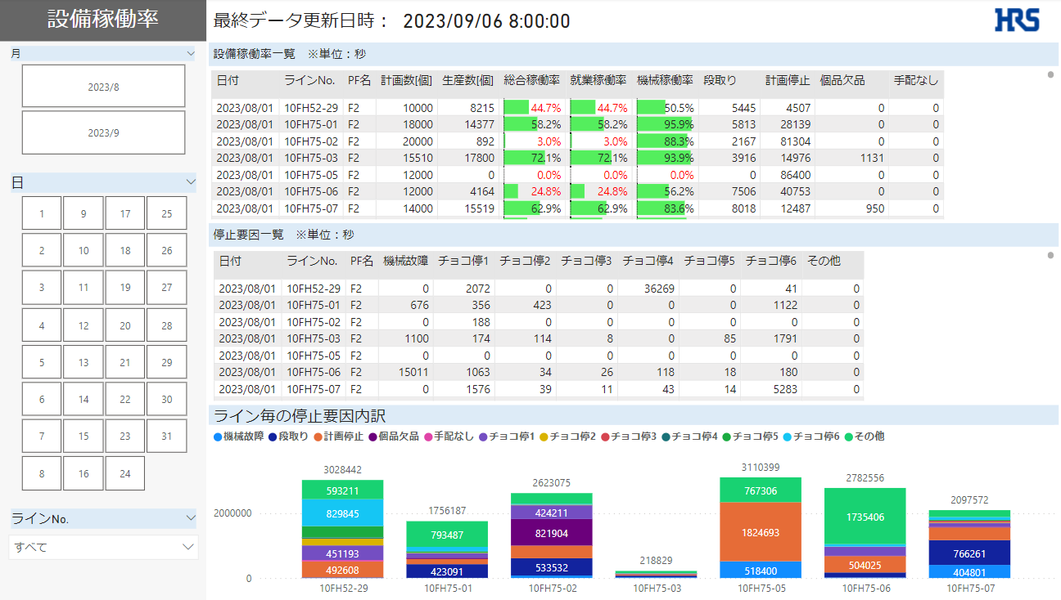

 |  | 2 | 設備IoTデータ一覧_月次 | ※稼働率グラフありVer
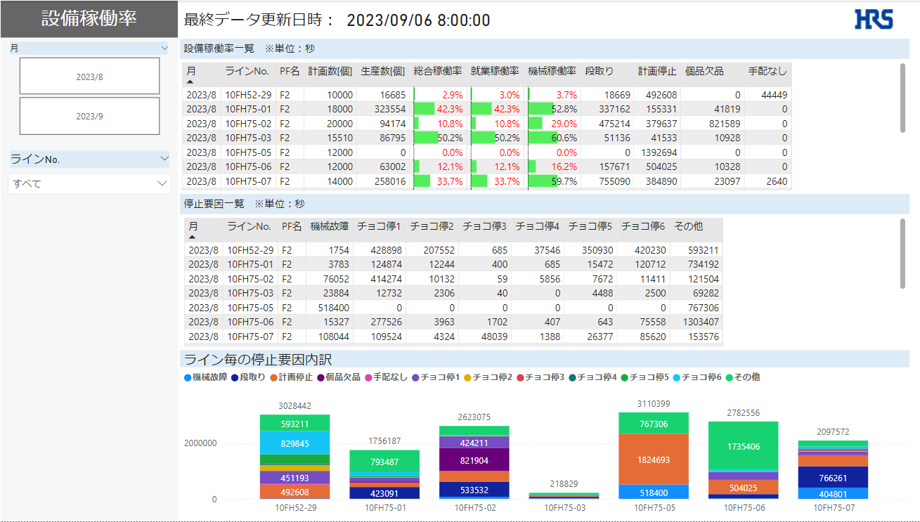
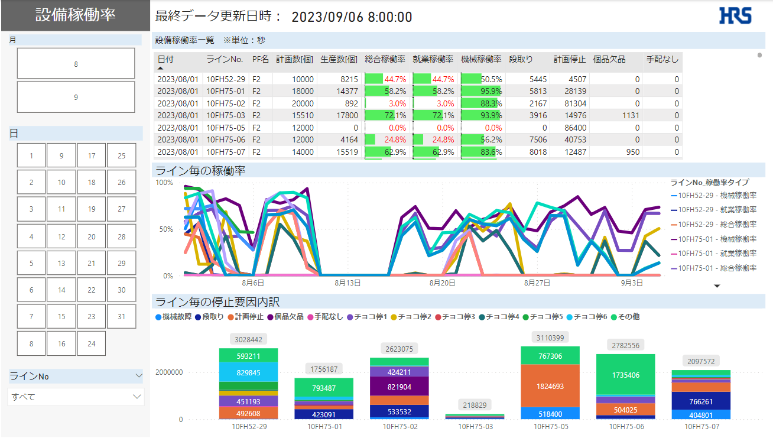

 |  | 3 | 停止要因推移

